工作表1
Karen 的生日

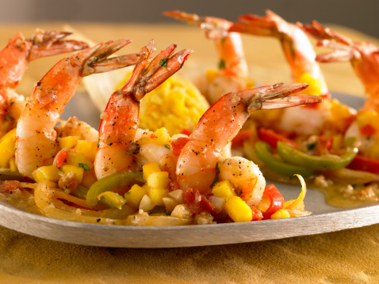
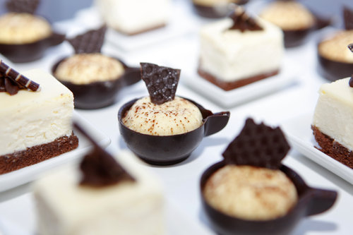
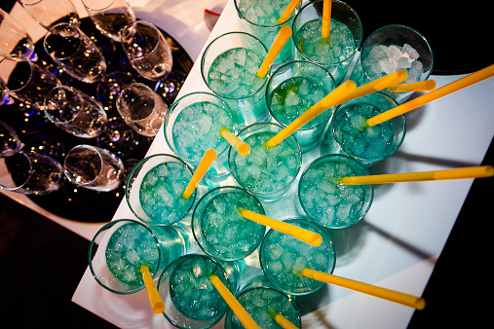

聚会预算一览
费用预算表 |  | 预计人数 | 16
描述 | 每人预算 | 预算费用 | 总成本
场地租赁 |  | ¥300.0 | ¥300.0
装饰品 |  | ¥200.0 | ¥200.0
音乐 |  | ¥150.0 | ¥150.0
食物 | ¥30.0 |  | ¥480.0
饮料 | ¥20.0 |  | ¥320.0
其他 | ¥10.0 |  | ¥160.0
预算合计 | ¥1,610.0

聚会实际花费一览
实际花费 | 参加人数：20
描述 | 实际花费
场地租赁 | ¥240.0
装饰品 | ¥198.0
音乐 | ¥144.0
食物 | ¥336.0
饮料 | ¥215.0
其他 | ¥122.0
实际花费合计 | ¥1,255.0

